Sheet1
 | 关于前后端，解决方式之一

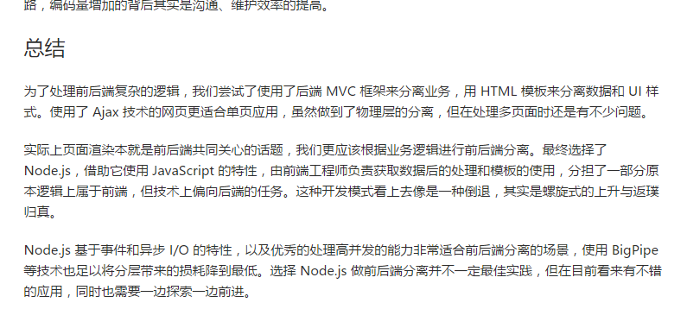

暂时实现前后端分离的开发，但目前尽管有了nginx 分担静态资源，但还是将html或是jsp放在了后台方便权限控制

